Solicitud gráfica
 | Área: | Matemáticas |  |  | Fecha:
 | Grado: | 9 |  |  | 2016-02-14
 | Título del tema: | Clasifica las funciones logarítmicas y exponenciales |  |  | ¿Cuaderno de estudio o recurso? | Recurso
 | Editor: | Cristian Bello |  |  | Motor del recurso | M10B

 | Código guión o recurso: | MA_09_07_COREC150 | ← Para determinar este código, visite la hoja de Ayuda
 |  |  |  |  | ESPECIFICACIÓN DE ARCHIVOS A ENTREGAR
Núm. | Archivo Shutterstock o ruta en web | Imagen para: | Tipo | Ubicación de la imagen en el recurso M10B | Nombre imagen SMALL | Tamaño imagen SMALL | Nombre imagen ZOOM | Tamaño imagen ZOOM | Descripción | Observaciones
IMG01 | Ilustración en descripción | Recurso M10B | Ilustración | Contenido | MA_09_07_COREC150_IMG01.png | 273 x 51 px |  |  | 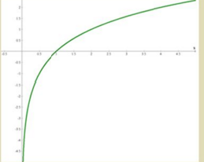 | Gráfica de la función log en base 2 de x
IMG02 | Ilustración en descripción | Recurso M10B | Ilustración | Contenido | MA_09_07_COREC150_IMG02.png | 273 x 51 px |  |  | 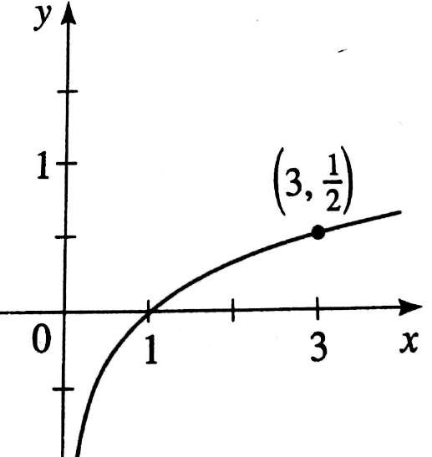 | Gráfica de la función log en base 5 de x
IMG03 | Ilustración en descripción | Recurso M10B | Ilustración | Contenido | MA_09_07_COREC150_IMG03.png | 273 x 51 px |  |  | 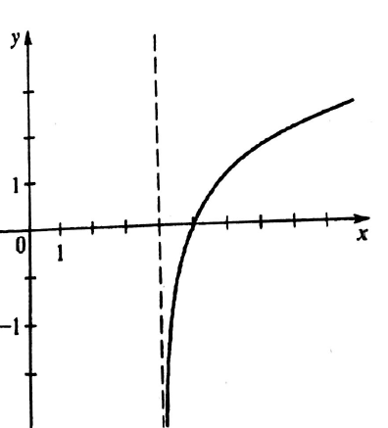 | grafica de la función logaritmo en base 2 de (x-4)
IMG04 | Ilustración en descripción | Recurso M10B | Ilustración | Contenido | MA_09_07_COREC150_IMG04.png | 273 x 51 px |  |  | 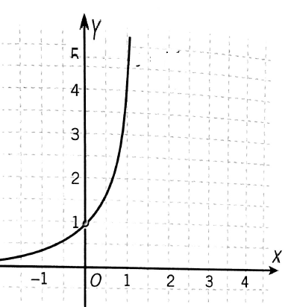 | Grafica de la funcion y=7 elevado a la x
IMG05 | Ilustración en descripción | Recurso M10B | Ilustración | Contenido | MA_09_07_COREC150_IMG05.png | 273 x 51 px |  |  | 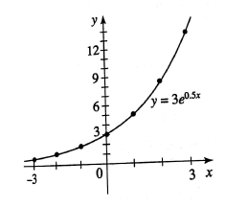
IMG06 | Ilustración en descripción | Recurso M10B | Ilustración | Contenido | MA_09_07_COREC150_IMG06.png | 273 x 51 px |  |  | 